Sheet2
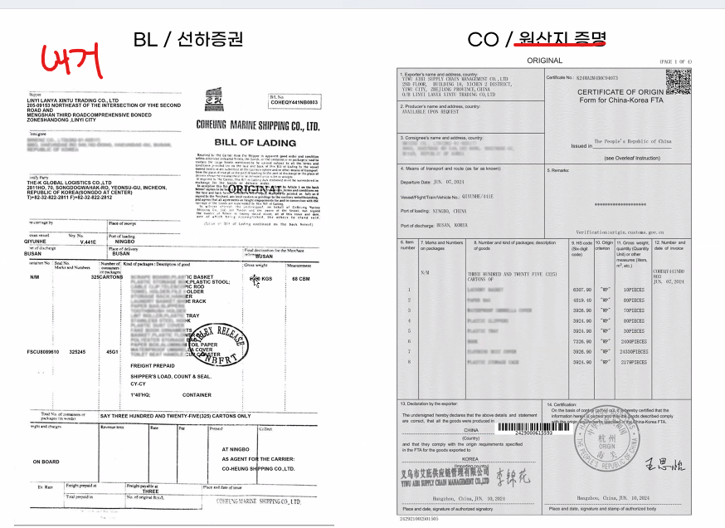
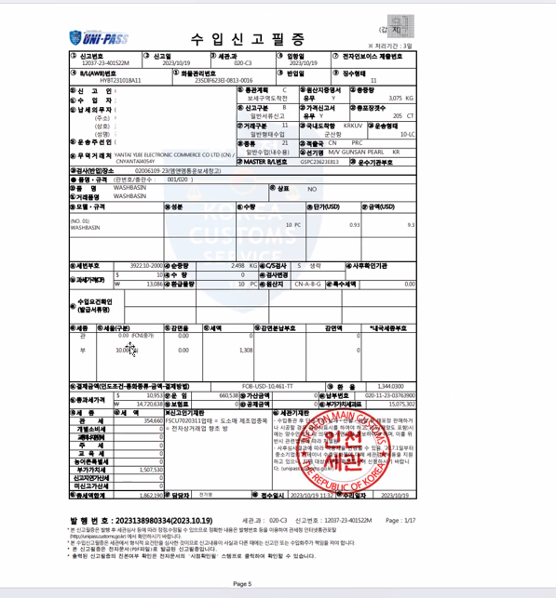
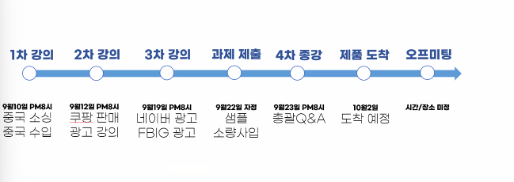
스타트 패키지

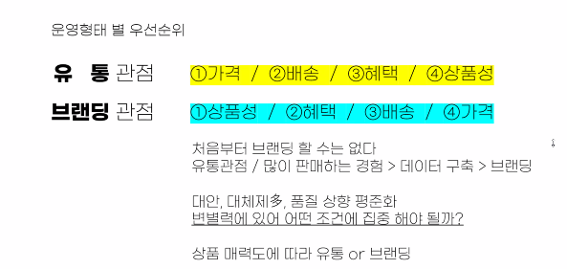

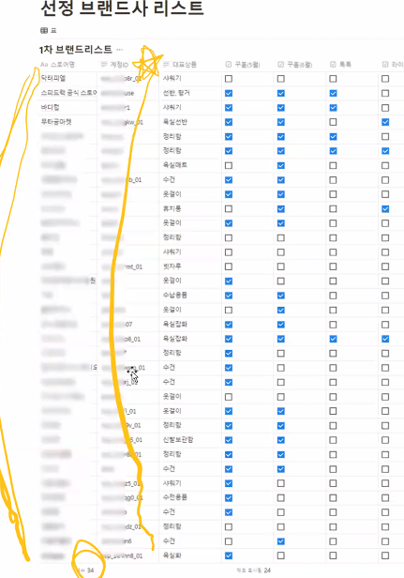

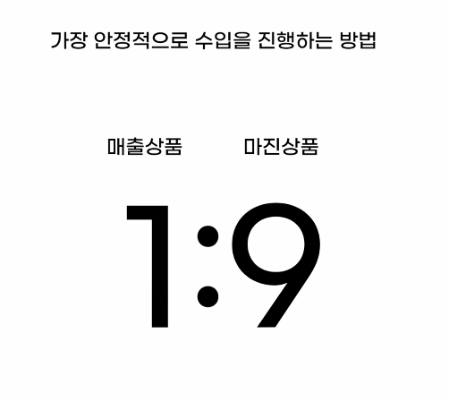

 | 1 | 미끼 상품이 무조건 있어야한다. | (매출을 만드는 상품)
 | 2 | 별도의 이익이 좋은 상품이 있어야한다.
 | 3 | 상위 카테고리 안에서 키워드 조합
 |  | 섬네일과 대표가격을 다르게해서 카테고리를 다르게 올린다.
메타 광고라이브러리 |  | 1개 상품 OR 1+1 상품조합
 | 4 | 광고단가와 실제 가격의차이로 허점을 잡을수있다.

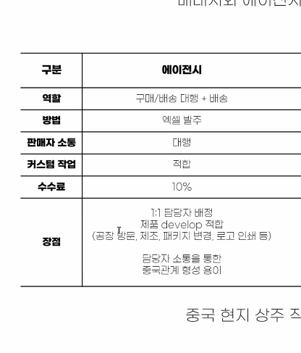
 | 제품가격의 1,4배
 | 40프로는 수입을 하기위한 기반비용

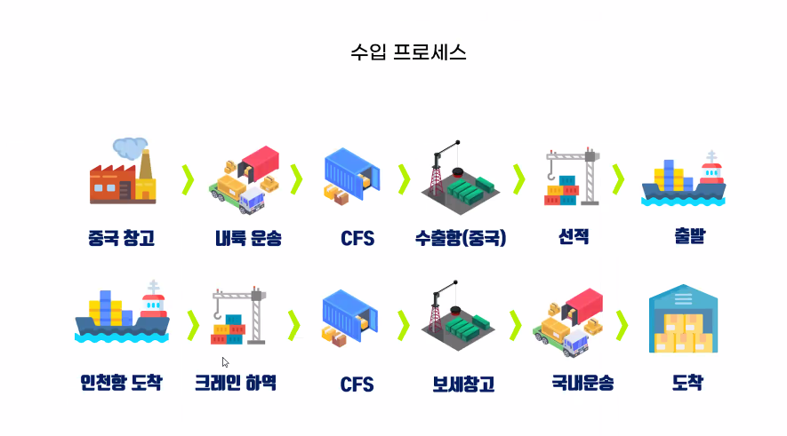

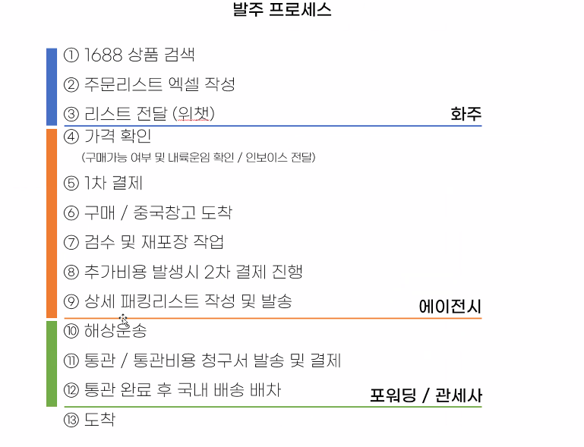

 |  |  | 바코드작업까지 됌

 | HS 코드로 관세율 확인가능
 |  |  |  | 이뒤로 3PL | 풀필먼트

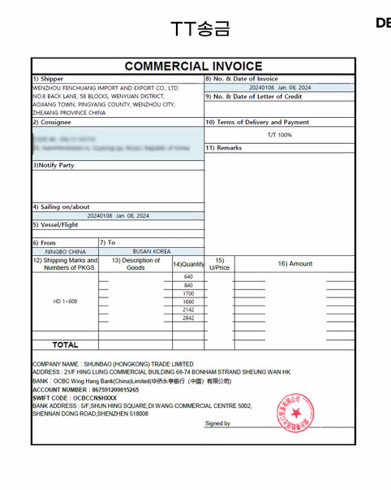
 | 패키징 에이전시와 이야기해서 내가 도안을 주면 만들어줌

숙제
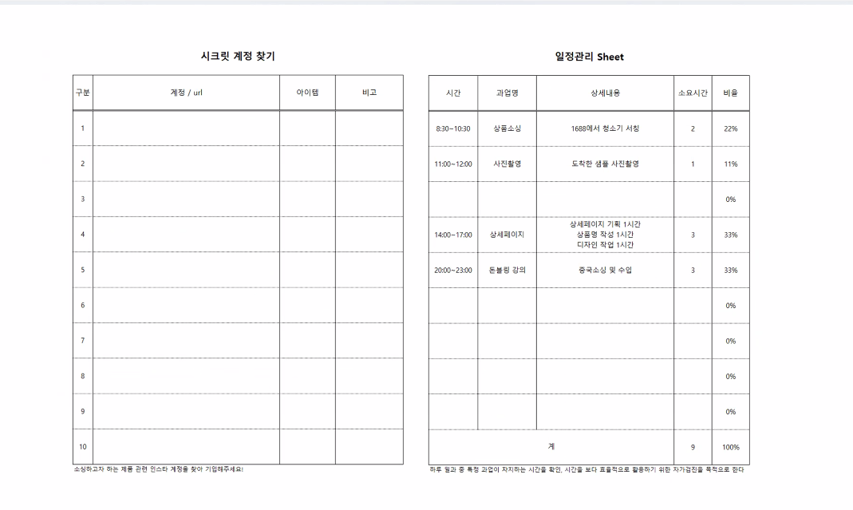

Sheet1
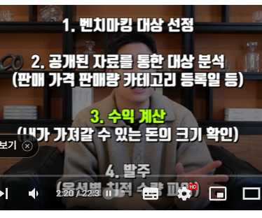
슬리퍼 | https://www.dcbuy.co.kr/mall/detail/809887667765?origin=%EC%8A%AC%EB%A6%AC%ED%8D%BC
 | https://www.dcbuy.co.kr/mall/detail/723690464394?origin=%EC%8A%AC%EB%A6%AC%ED%8D%BC
 | https://www.dcbuy.co.kr/mall/detail/765838810431?origin=%EA%B3%A0%EC%96%91%EC%9D%B4%20%EC%8A%AC%EB%A6%AC%ED%8D%BC
 | https://www.dcbuy.co.kr/mall/detail/808010570768?origin=%EA%B3%A0%EC%96%91%EC%9D%B4%20%EC%8A%AC%EB%A6%AC%ED%8D%BC
 | https://www.dcbuy.co.kr/mall/detail/774583866728?origin=%EA%B3%A0%EC%96%91%EC%9D%B4%20%EC%8A%AC%EB%A6%AC%ED%8D%BC
 | https://www.dcbuy.co.kr/mall/detail/709077163386?origin=%EA%B3%A0%EC%96%91%EC%9D%B4%20%EC%8A%AC%EB%A6%AC%ED%8D%BC
 | https://www.dcbuy.co.kr/mall/detail/789407789130?origin=%EA%B3%A0%EC%96%91%EC%9D%B4%20%EC%8A%AC%EB%A6%AC%ED%8D%BC
 | https://www.dcbuy.co.kr/mall/detail/824993010055?origin=%EA%B3%A0%EC%96%91%EC%9D%B4%20%EC%8A%AC%EB%A6%AC%ED%8D%BC

베게 | https://www.dcbuy.co.kr/mall/detail/690782261125?origin=%EA%B3%A0%EC%96%91%EC%9D%B4%20%EB%B2%A0%EA%B2%8C%20%EC%BB%A4%EB%B2%84
 | https://www.dcbuy.co.kr/mall/detail/605506995061?origin=%EA%B3%A0%EC%96%91%EC%9D%B4%20%EB%B2%A0%EA%B2%8C%20%EC%BB%A4%EB%B2%84
 | https://www.dcbuy.co.kr/mall/detail/791900453783?origin=%EA%B3%A0%EC%96%91%EC%9D%B4%20%EB%B2%A0%EA%B2%8C%20%EC%BB%A4%EB%B2%84
 | https://www.dcbuy.co.kr/mall/detail/690307737471?origin=%EA%B3%A0%EC%96%91%EC%9D%B4%20%EB%B2%A0%EA%B2%8C%20%EC%BB%A4%EB%B2%84
 | https://www.dcbuy.co.kr/mall/detail/752215436730?origin=%EA%B3%A0%EC%96%91%EC%9D%B4%20%EB%B2%A0%EA%B2%8C%20%EC%BB%A4%EB%B2%84
 | https://www.dcbuy.co.kr/mall/detail/821352059321?origin=%EA%B3%A0%EC%96%91%EC%9D%B4%20%EB%B2%A0%EA%B2%8C%20%EC%BB%A4%EB%B2%84
 | https://www.dcbuy.co.kr/mall/detail/804293259250?origin=%EA%B3%A0%EC%96%91%EC%9D%B4%20%EB%B2%A0%EA%B2%8C%20%EC%BB%A4%EB%B2%84
 | https://www.dcbuy.co.kr/mall/detail/695130559540?origin=%EA%B3%A0%EC%96%91%EC%9D%B4%20%EB%B2%A0%EA%B2%8C%20%EC%BB%A4%EB%B2%84
 | https://www.dcbuy.co.kr/mall/detail/824724078279?origin=%EA%B3%A0%EC%96%91%EC%9D%B4%20%EB%B2%A0%EA%B2%8C%20%EC%BB%A4%EB%B2%84

도시락통 | https://www.dcbuy.co.kr/mall/detail/762158524133?origin=%EA%B3%A0%EC%96%91%EC%9D%B4%20%EB%8F%84%EC%8B%9C%EB%9D%BD%ED%86%B5
 | https://www.dcbuy.co.kr/mall/detail/654514569908?origin=%EA%B3%A0%EC%96%91%EC%9D%B4%20%EB%8F%84%EC%8B%9C%EB%9D%BD%ED%86%B5
 | https://www.dcbuy.co.kr/mall/detail/812344450073?origin=%EA%B3%A0%EC%96%91%EC%9D%B4%20%EB%8F%84%EC%8B%9C%EB%9D%BD%ED%86%B5
 | https://www.dcbuy.co.kr/mall/detail/824847643483?origin=%EA%B3%A0%EC%96%91%EC%9D%B4%20%EB%8F%84%EC%8B%9C%EB%9D%BD%ED%86%B5
 | https://www.dcbuy.co.kr/mall/detail/663516790277?origin=%EA%B3%A0%EC%96%91%EC%9D%B4%20%EB%8F%84%EC%8B%9C%EB%9D%BD%ED%86%B5
 | https://www.dcbuy.co.kr/mall/detail/799847501594?origin=%EA%B3%A0%EC%96%91%EC%9D%B4%20%EB%8F%84%EC%8B%9C%EB%9D%BD%ED%86%B5

소파 커버 | https://detail.tmall.com/item.htm?abbucket=8&id=638994721037&ns=1&pisk=f8DIK_Y7CwbCjZdeGgKa1c20jCwSO49VRgZ-m0BF2JeLyfimPy-ktJl_PV3_J9-Ht7US-JFoTzzUP8iolh823Konx829uEJ4zIc_n-bLv6QPB1E8tF-N7KonxzjCynl93_t2sq6Rwz38B5Ez48ELv8e9fuZby8ULwNCTDPe8y4B8W1EYAaERpkK16uEdvMURp5eTqubLe83RBbARcuOQ-DtTCOeBoabIbP6RhNqQ9pnFaTXuKkFIef46bhk_AWaY_B-m7v3Z2vk3sC5gEcljPb3kg12I2XeL0DvCC-nK_YZZU357J2DsXvV10tPIwuNYe5sRecw35SMTHKQ_jfnEwv0CVTEnLxP7o5tRE7yt3ShxRgxmXJE-rSDyo94K2mDmg-9N9-nswqG54JB4lFRcNGNcFla2fh1lZPjed2Jgs6bQ9lqQ_ht1JbVLjla2fh1rBWEgAyt6fwsC.&priceTId=2100c80917257338819964226e0bb7&skuId=5108875053639&spm=a21n57.1.item.31.6ea8523cpJWYBL&utparam=%7B%22aplus_abtest%22:%22fa6281e0eb3c3db18a7d9e6e98817e2c%22%7D&xxc=taobaoSearch
 | https://detail.tmall.com/item.htm?abbucket=8&id=762722705130&ns=1&pisk=flurhp2pyULrzUTCR7zUgoKDKDa87zv6z2wQtXc3N82uFXV38xDBw8GHevuUnXnWwk9RT_3qQw_We3hh8yaHCdT65bd8Jyv1Rch3w_FQtWbldkX0nufvGET65bhVN7AsiFOp1BOQ_MbnKuq0oWy0Zgq3xIr01W4hrkblmt2YnJ4h-8jcn7NutTVoKtj0T5F3ta4horV3ty2nKuYmauhotZP_qCRNnFq5UnrQIb2odvgcrus-i-zaSqVrgoGovwbnu7rrRZn74oqSxfEtPXLFkzGZmrVswU74SbVZF-MMSZzmGjDQXmpd5oHq8l3u26vgIkyrm4qVtwcYu8qnYYJP28mS3lF0m68TGAwmw4m29tcoC8zuioTM_jqnc4EtPKbzSch7PDDpfiUrt04V4dWLi-ZxJ0WhYuVYgRO2g3q6nXUv1VudvME0WSy6N7sdvuVYgROcXMILmWV4CQpV.&priceTId=2100c80917257338819964226e0bb7&skuId=5573523495725&spm=a21n57.1.item.48.6ea8523cpJWYBL&utparam=%7B%22aplus_abtest%22:%22ac51fbec52b1c07464d494bc38c9af4d%22%7D&xxc=taobaoSearch
 | https://detail.tmall.com/item.htm?abbucket=8&id=773368906185&ns=1&pisk=fwZnKg2GNyuQre8iINoCyhXaVKb9dpiSR7K-w0hP7fl6v4lRR70uw5gzvDeLsbPYZYEL2u46q-w7v9iRdDwIV05AMiFudJi73-gPMkjNbYew8elytJoBL05AMgY9Q21K4zIXirMw7xGZLYuETOmZHYdE44kUQODreB8yY7WgQfMeYU-e8duZ3xmyTHlE_FkIKb8r83-NIYGwYbv24jqzfl5euIDNFDO3qv0nZehMqvEHDVGq3f-PgcH3GjyEs3-rOGF9IR2dtnwtAoNmHWIwxS2bf5DaggfiV5azaYVNcQnQkWZjSR_2bRnn1qla0B8EnDcnuku63n2nzPqivk5WlReiTqmTWN1KyDV3ljgF51NuIXFzxVRh6bUYBkugg1KgN44beYVhxHPV4NLwuDivVAW8bUTS8AMiMMEsc1Gd1ncPIOYfR2kspsBGIUTS8AMajOXMlQuECvMP.&priceTId=2100c80217257340866615991e0c05&skuId=5461932438923&spm=a21n57.1.item.56.6ea8523cpJWYBL&utparam=%7B%22aplus_abtest%22:%220f309c19bab146fa01059562d28bb83d%22%7D&xxc=taobaoSearch
 | https://detail.tmall.com/item.htm?abbucket=8&id=816025314922&ns=1&pisk=fYnxhpttwQA0JzXRyNTujDSiAepoHcH2ijkCj5Vc5bh-C7jM3oYaXfF-_S40cSjTXAhZsfHw3RNs1fFioUxn3xrafBq9xHD4CiFoXfUbf_6SUR21fsKu0KZafBAOrGa2vllHYUhbhaw7aRe_h5G_VgwLQlw_hl98NReF5sGs1Y983R71GZs_P_w3N1wbCla5VRwOfta_5LH7aRbjCXdTNtNGXVt1h4pcpO7GS0eW3WMv0geiX-pT9xFJOumzHXPIh7I1fS-oZTH-nIIEEooE9JcDVihKL0l8FXt9wllr5fwtNH5g02cqYzHyRgMuD7zQND1flJEYMyibz9sKHPg-2omX_wkoeSaLq4YyiPqxM2PUlURr6YFm1mU5MQVi-YmbyXOl2fzt8A2tMnIjOgrtxDCBo6VLIZ9JeN7al8rc_onpvf5_H8FHHhQN7zJzeWvJeN7ak2w8tKph7NzuM&priceTId=2100c80217257341769694187e0c05&skuId=5684057483899&spm=a21n57.1.item.124.6ea8523cpJWYBL&utparam=%7B%22aplus_abtest%22:%220ade7b79626b51cbf2dcf2b2544041b4%22%7D&xxc=taobaoSearch

지식재산권
키프리스에서 |  | 키워드를 찾아서 일일히 찾는다. | 디자인은 완전히 똑같지 않으면 그냥넘어간다.

상표권은 무조건 확인[속지주의] |  |  | 저작권은 결과물에대해서는 저작권은 피해갈수있다.[글로벌]

특허권은 특별한것만 특허번호확인 후 키프리스검색

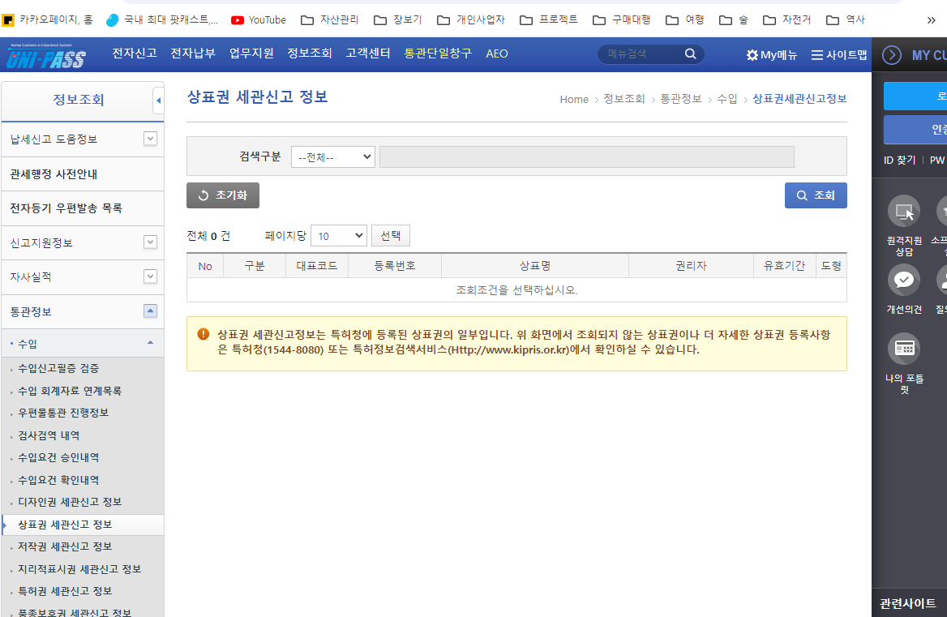
병행수입 및 구매대행 가능품목
관세청 | 정보조회 > 통관정보 > 수입 |  | https://unipass.customs.go.kr/csp/index.do
키프리스

1. OEM방식으로 들여온것은 병행수입이 불가
2.진퉁이고 브랜드를 깍아내지 않는다면 병행수입가능

